상품제안서
자우버 손소독스프레이 17ml | 상품코드: S20790

 |  |  |  |  |  |  | 02-713-8555 | www.synergygift.co.kr
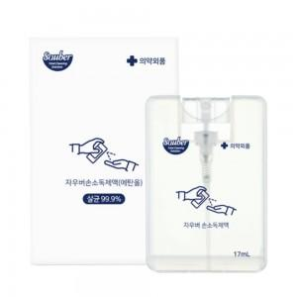 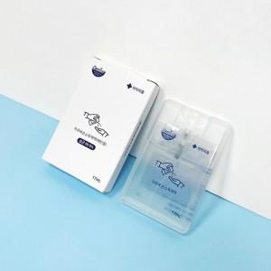

【상세/제작정보】 | <p><span style="font-size: 18.6667px;">※ 종이케이스 단종으로 발주시 벌크 출고 됩니다.</span></p>

【인쇄/포장옵션】 | 스티커 / 포장불가능

【공급단가】 | 수량 | 300~ | 1,000~ | 3,000~ | 10,000~ | 30,000~
*VAT별도 | 단가 | 1,300원 | 1,280원 | 1,250원 | 1,200원 | 1,150원

【상품 URL】 | https://www.synergygift.co.kr:443/src/goods_detail.php?gdno=20790

